Hoja1
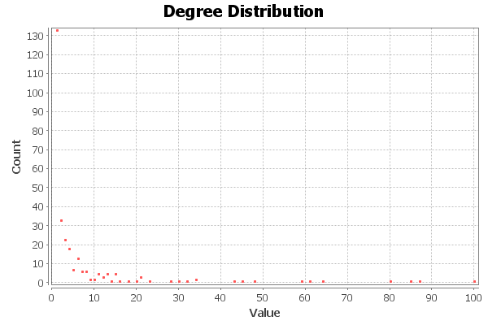
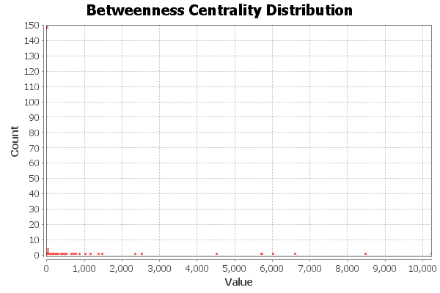
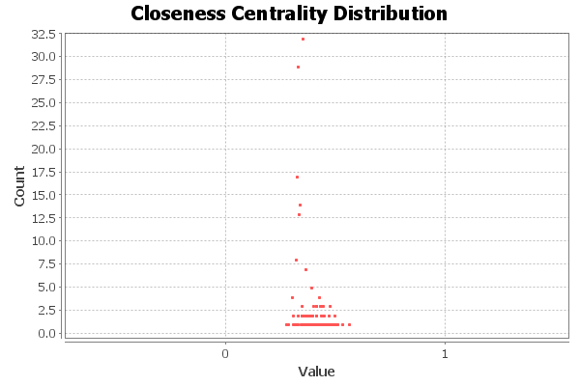
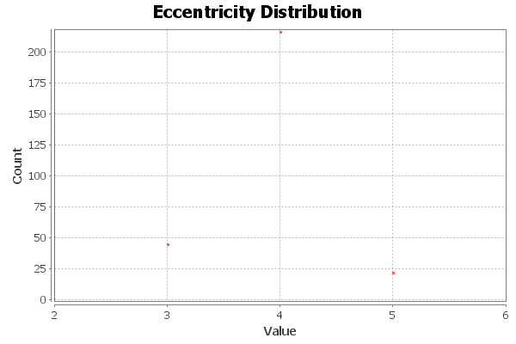
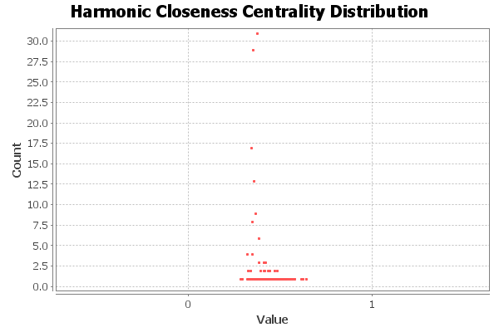
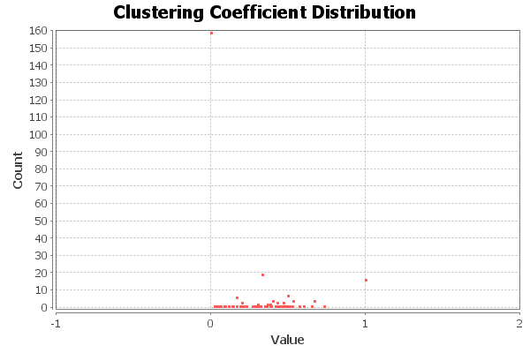
Nombre y apellidos del alumno: | Francisco Javier Bolívar Lupiáñez

Medida | Valor
Número de nodos N | 284
Número de enlaces L | 898
Número máximo de enlaces Lmax | 40186
Densidad del grafo L/Lmax | 0.022
Grado medio <k> | 6.324
Diámetro dmax | 5
Distancia media d | 2.722
Coeficiente medio de clustering <C> | 0.363
Número de componentes conexas | 1
Número de nodos componente gigante (y %) | 284 (1.000)
Número de aristas componente gigante (y %) | 898 (1.000)

